利用方法・注意事項（必ずお読みください）
「法人番号一覧表」の利用方法・注意事項（必ずお読みください）

 | １．法人番号の申告について

 | 平成２７年１０月に国税庁より、各法人に対して法人番号が指定されました。 この指定された法人番号について、労働保険事務組合に委託している事業場は申 告する機会がありません。そのため、各労働保険事務組合が各事業場の法人番号を 当ファイル「法人番号一覧表」に取りまとめて申告いただくようお願いします。

 | ２．法人番号一覧表の提出について

 | (1) 「法人番号一覧表」の作成単位は、労働保険事務組合の基幹番号までの労働保 険番号単位です。労働保険番号を複数お持ちの場合は、このファイルをコピ ーし、労働保険番号単位で法人番号一覧表を作成してください。 (2) 「法人番号一覧表」のファイル名につきましては、以下の命名規則に従い、名 前を付けて保存してください。複数のファイルを提出する場合は、ファイル名 が同じ名前にならないよう注意してください。

 |  | [命名規則] 法人番号一覧表_99999999999000_yyyymmdd.xlsx ※99999999999000：事務組合の労働保険番号 yyyymmdd ：作成年月日 例：法人番号一覧表_01305912345000_20160110.xlsx
 | 法人番号一覧表_99999999999000_yyyymmdd.xlsx ※99999999999000：事務組合の労働保険番号 yyyymmdd ：作成年月日

 | (3) 「法人番号一覧表」は所轄の都道府県労働局に電子媒体(ＤＶＤ又はＣＤ)で提 出してください。

 | ３．注意事項

 | 「法人番号一覧表」の使用にあたり、以下の注意事項をお守りください。 (1) 黄色網掛けされた箇所のみに入力を行ってください。 (2) 法人番号一覧表のレイアウト等の変更を行わないでください。ただし、現在使用 していない労働保険番号について、入力漏れと区別するためにセルに色を付ける ことは差し支えありません。 (3) 動作環境によっては、印刷時に罫線のずれや文字化け等が発生する場合があり ますが、個々の動作環境に関する問合せには応じることができませんので、ご 了承ください。 (4) 法人番号一覧表は万全を期しておりますが、その内容を保証するものではあり ません。入力した内容については、必ず確認を行ってください。 (5) 法人番号一覧表の利用に基づくいかなる損害に対しても一切の責任を負わない ことをご了承ください。

 | ４．入力方法について

 | 法人番号一覧表の入力方法を以下に示します。

①
②
③

④
⑤

 | ① 労働保険番号を基幹番号まで入力してください。 ② 労働保険事務組合の名称を入力してください。 ③ 労働局に申請する日付(YYYY/MM/DD)を入力してください(例：2016/01/20)。 ④ 委託事業場の法人番号(13桁の数字)を入力してください。 ※個人事業主は、13桁全てに「0」を入力してください（「0000000000000」と入 力してください。）。 ⑤ 委託事業場の事業場名称(全角39文字以内)を入力してください。

 | ５．入力後のチェックについて

 | 法人番号一覧表の入力後のチェックについて以下に示します。

⑥

⑦

⑧

⑨

 | ⑥ 入力内容に問題がなければ「ＯＫ」と表示されます。誤りがある場合はエラ ーメッセージが表示されますので、表示内容に従い入力内容の修正をしてく ださい。 ⑦ ①を入力すると、自動的に反映されます。 ⑧ 誤りがある場合はエラーメッセージが表示されますので、表示内容に従い入 力内容の修正をしてください。 ⑨ 委託事業場について、労働保険番号を払い出されていない(使用していない) 枝番号の行は、「空白」のままにしてください。

 | ６．エラー内容と解消方法について

 | ○ 「エラー内容」欄に表示されるエラーメッセージ 委託事業場の事業名称・法人番号のどちらか一方のみ入力されていると表示 されます。必ず両方の項目に入力してください。 ・「事業名称」を入力してください。 ・「法人番号」を入力してください。 以上のエラーメッセージ以外にも入力内容により「エラー内容」欄にエラー メッセージが表示されますので、表示内容に従い入力内容の修正をしてくだ さい。

 | ○ その他のエラーメッセージ 入力誤りがある場合、以下のように表示されます。エラーメッセージを確認 し、再度入力してください。

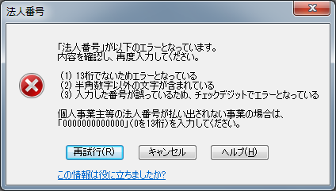

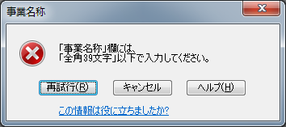

 | ・「再試行(Ｒ)」ボタンを押下した場合は、入力した値が保持されます。
 | ・「キャンセル」ボタンを押下すると、入力前の値に戻りますのでご注意ください。

 | ※「エラー内容」欄に表示されたエラーを修正し、すべて「ＯＫ」であること を確認してください。

 | ○ お問い合わせ先 所轄の都道府県労働局にお問い合わせください。 ○ 動作確認について 「Microsoft Office 2010」において、動作を確認しております。

